スケジュール
■目的
JAVA開発能力の向上

■参考教材
・Javaプロセス開発
http://syunpon.com/programing/java/sample/dateformat.shtml

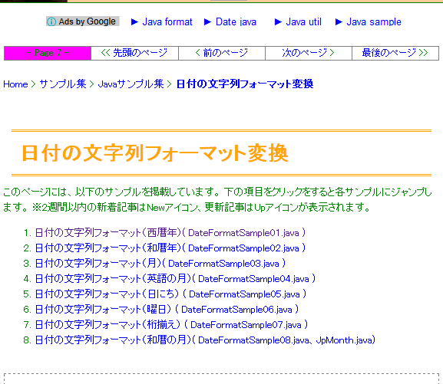

https://gist.github.com/mas0061/7802081#file-convertjpfiscalstring-java

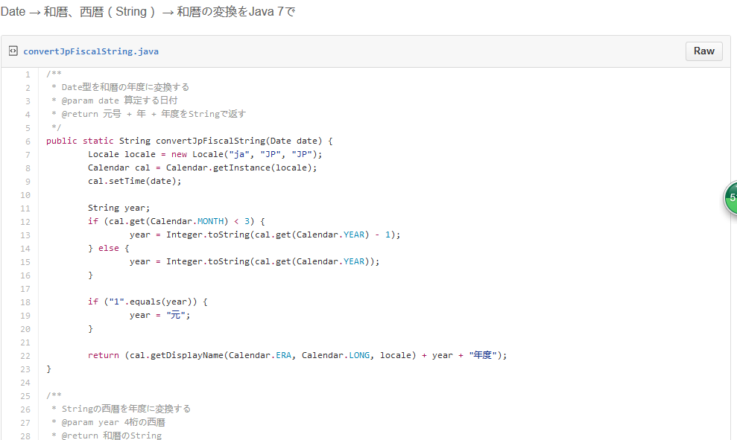

JavaWeb開発
http://si.comp.ae.keio.ac.jp/web_app_dev_material/index.html

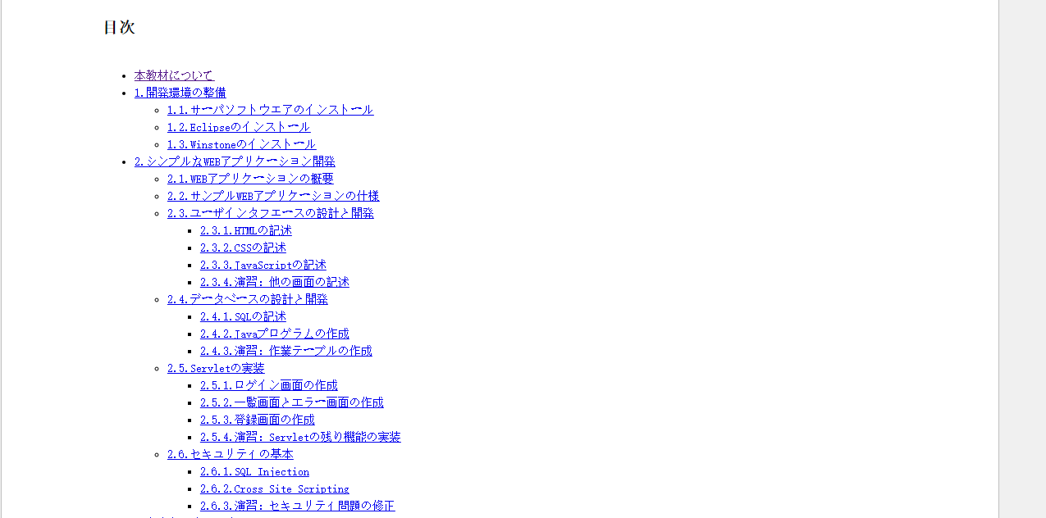

■勉強詳細スケジュール

Login機能を提供する。
課 | 予定時間 | 勉強内容
1 | 2016-07-23 | 開発環境構築 Eclipse、JDK Tomcatの起動、終了 Main 関数でHelloworld作成
2 | 2016-07-30 | 日付変換の関数関連クラスの作成 和暦 → 西暦変換 西暦 → 和暦変換 Debug機能、Breakpointの設定。
3 | 2016-08-06 | 開発環境構築 Mysqlインストール DB登録 （Main関数 →DB登録、検索できるようにする。） ・CheckClass（LogicClass） ・DAOClass | Objectの思想
4 | 2016-08-13 | 簡単HTML画面の作成（2.1－2.3） 画面に入力した日付をServerで変換して、画面に表示する。（DBに登録する） Serviceクラスで画面データを受け取る。
5 | 2016-08-20 | 画面入力項目のJavaScript関数チェック、 Server側でのチェック、チェックエラー時の画面処理。 | CheckClass（LogicClass）で実装 |  | 登録、更新、削除確認、検索結果、エラー
6 | 2016-08-27 | 項目追加： ・漢字（全角）項目 ・英数字項目 ・電話番号項目 ・日付項目 ・Pulldown項目 ・チェックボックス項目 ・コンボボックス項目 ・テキスト項目 ・テキストボックス項目 | DBの設系と開発（2.4） ⇒SQL文作成など 主キーの設定
7 | 2016-09-03 | 項目追加の続き
各種フレームワーク、WebServerの紹介
資料のURLを公開して、
各自勉強する。
8 | 2016-09-10 | 一覧画面作成とエラー画面の作成（2．5.2） （検索画面、検索結果（一覧）画面） |  | 登録画面作成（2．5.3） ⇒XML、Servlet、JAVA作成
9 | 2016-09-17 | 画面遷移 一覧 → 修正・削除画面
10 | 2016-09-24 | Struts2、Mybatisの復習

■自分勉強の参考
极客学院：http://ke.jikexueyuan.com/zhiye/javaweb/

■プロジェクトソース
https://github.com/ling52502003/WisdomTest

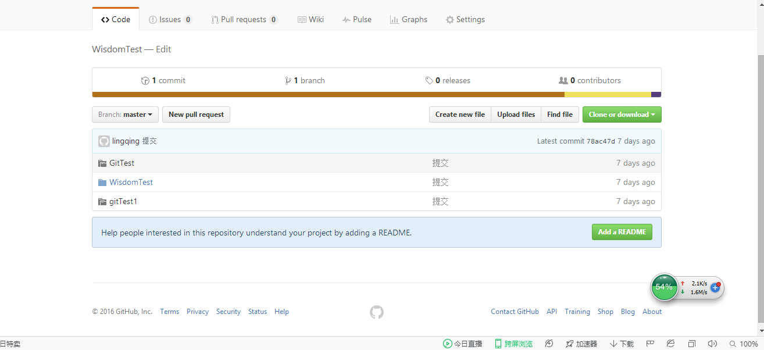

ダウンロードする

■実行する画面

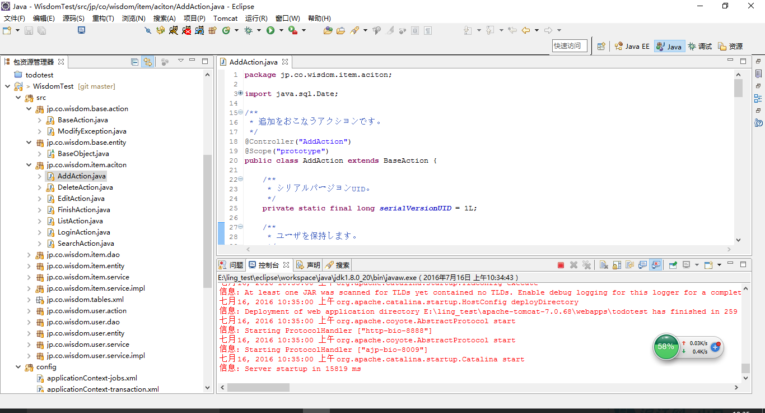

・ログイン
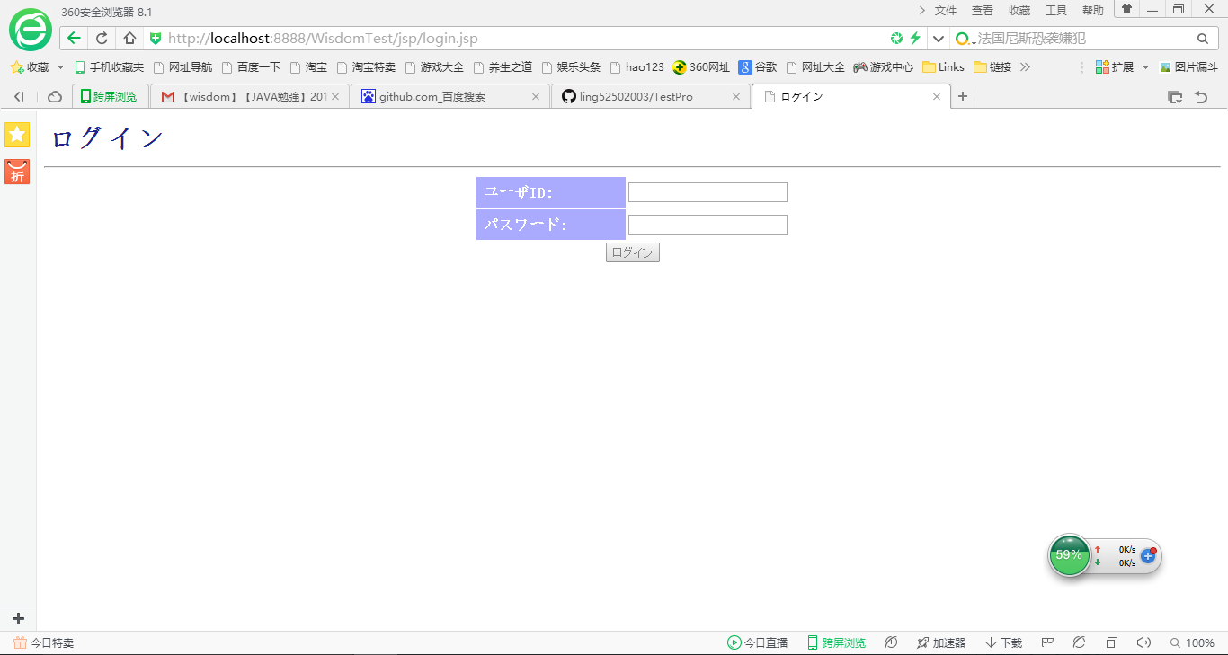

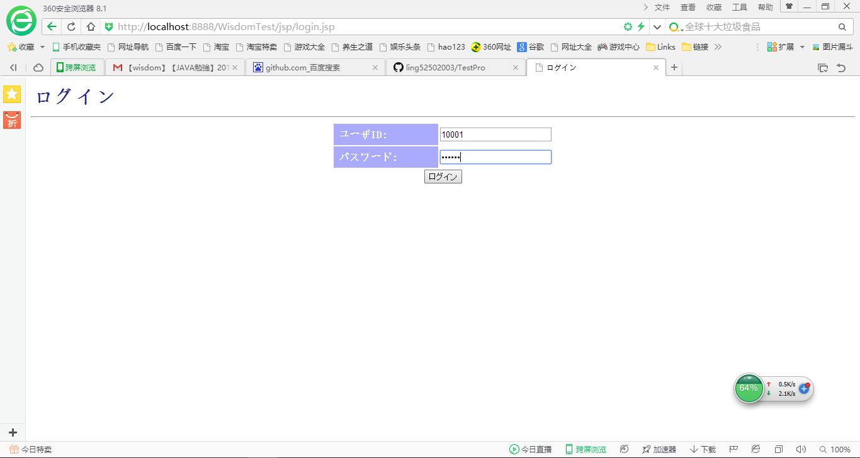

・作業を登録する
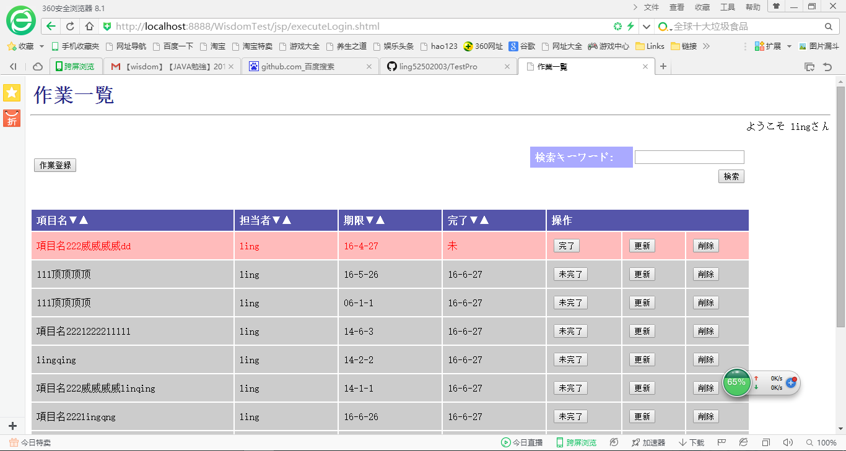

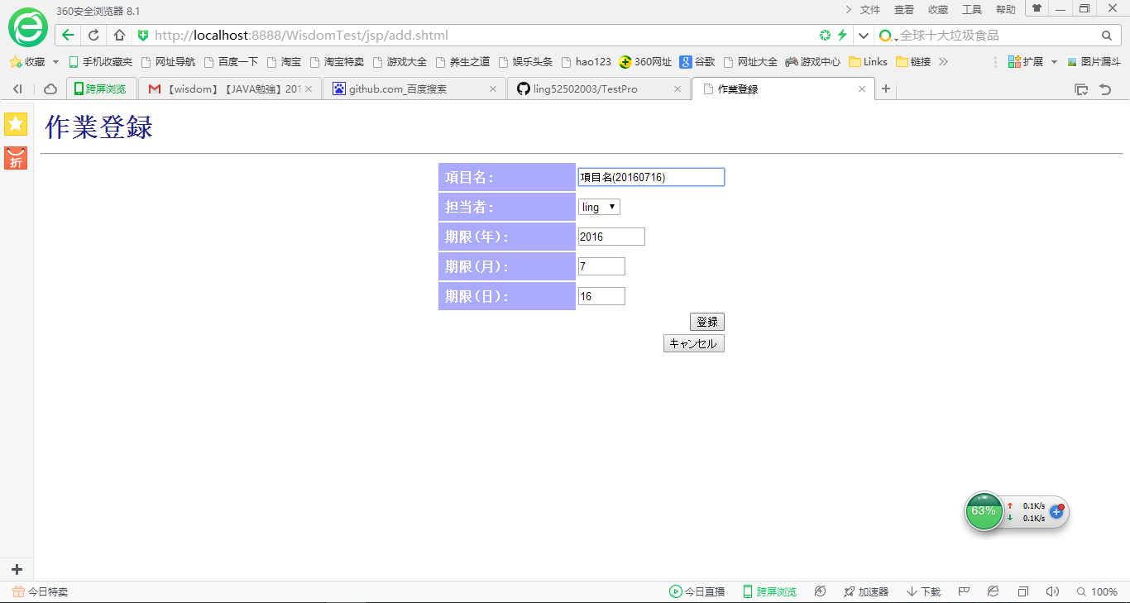

・作業の更新
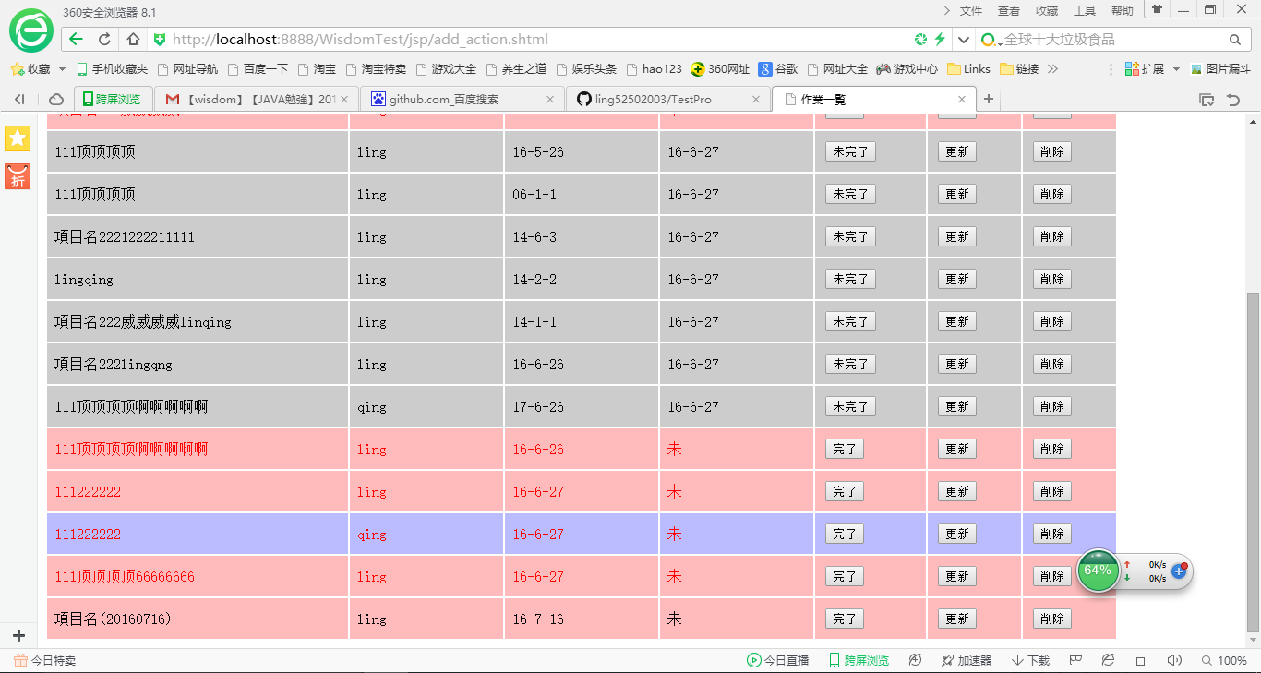

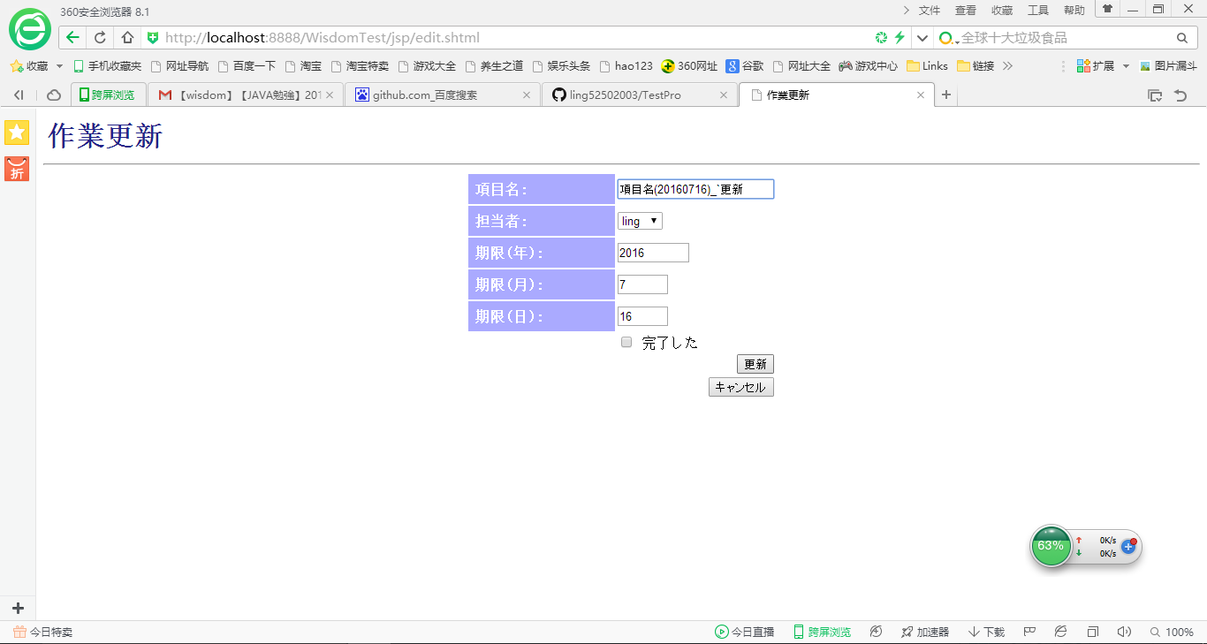



・作業の削除


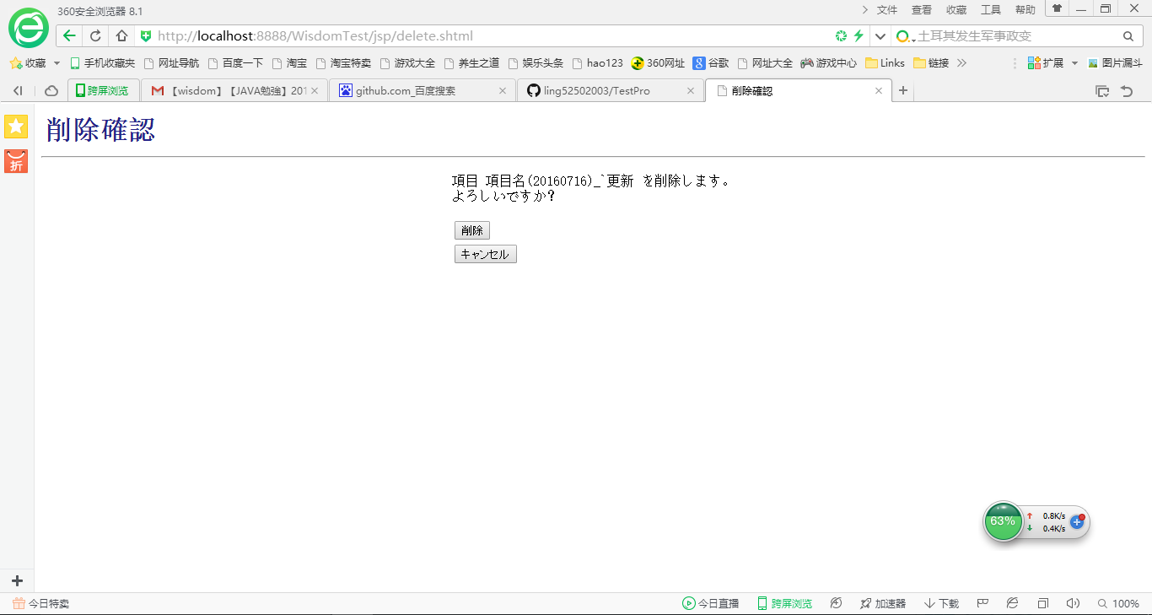

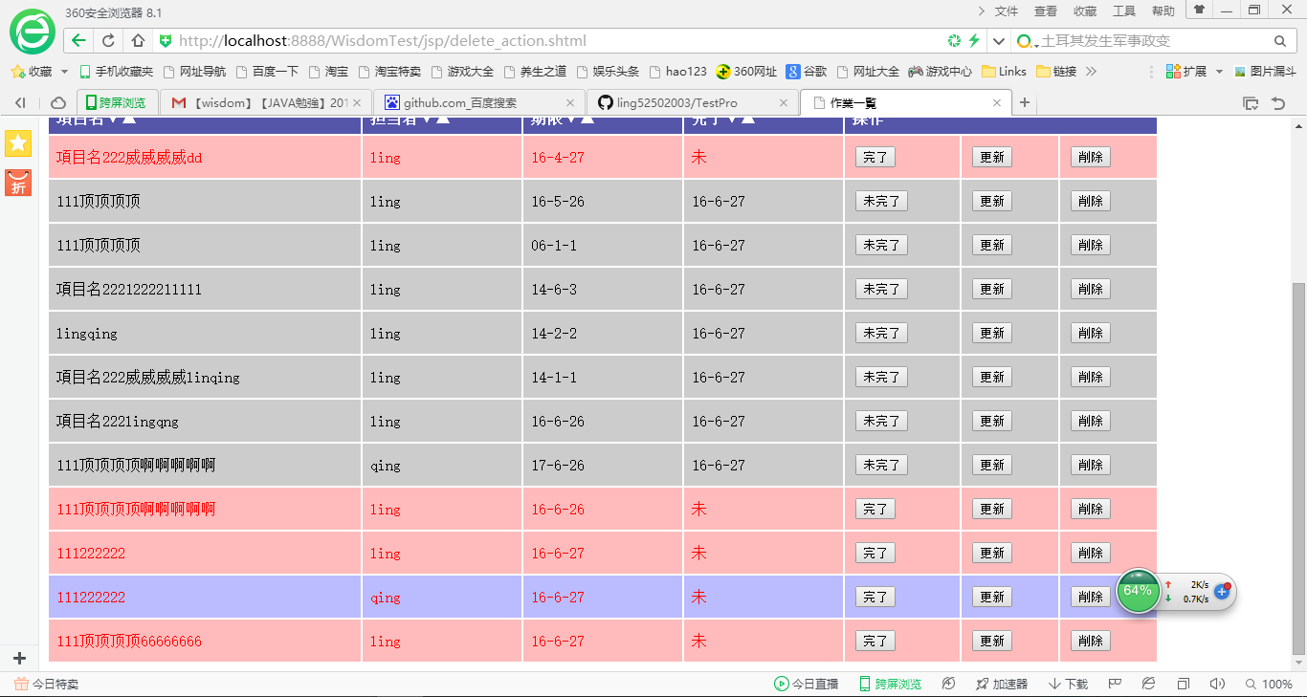

以上です。

